关系图
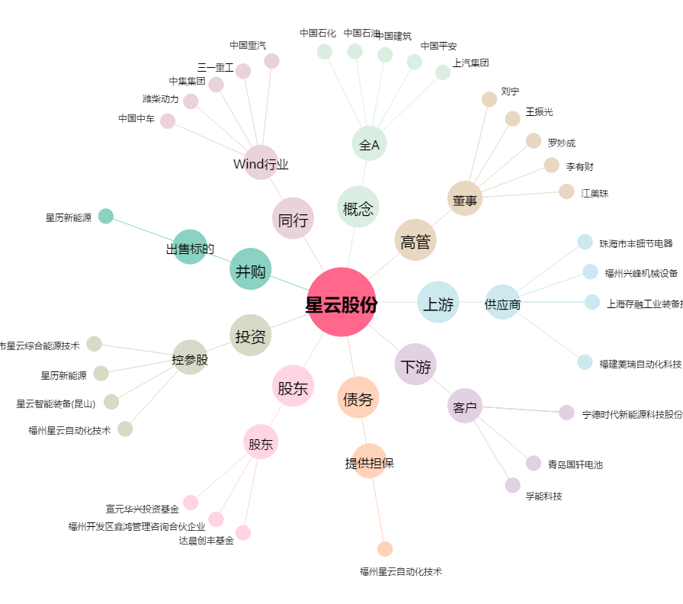
星云股份[300648.SZ] - 关系概览图

